利用方法
大歳小体育館利用計画書兼料金算定表ファイルを作成しました。 A.Bどちらの方法でも良いです。
A.自宅等のPCで入力
一覧表を印刷し持参
B.交流ｾﾝﾀｰ窓口で
ﾀﾌﾞﾚｯﾄ入力→印刷

①定期利用の情報を入力。 （一度入力すれば、毎月同じ情報でデータが反映します。）
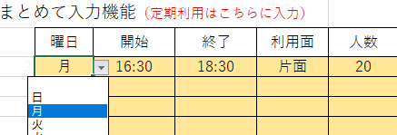
人数はアバウトでも可

②月を変更 （自動的に①の情報がカレンダーに反映し、合計金額が算定されます。）
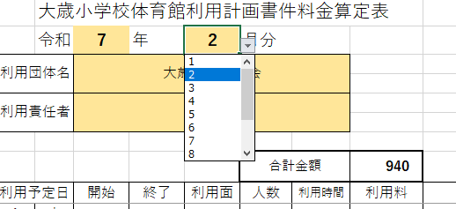
合計金額が自動算定されます。

③取消 （活動しない日は「取消」を選択します。）

④修正、追加 （利用時間等の修正があれば、その部分を左側の表に修正します。）

左側で入力した箇所のみが変更されます。

